Mola
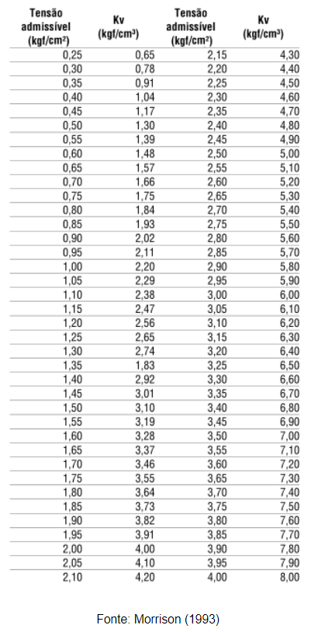

σadm | Kv | A | B | Kz | Krx | Kry
kgf/cm² | kgf/cm³ | cm | cm | KN/m | KN.m/rad | KN.m/rad
3 | 6 | 105 | 120 | 75600 | 9072 | 6946
1.5 | 3.1 | 150 | 165 | 76725 | 17407 | 14386
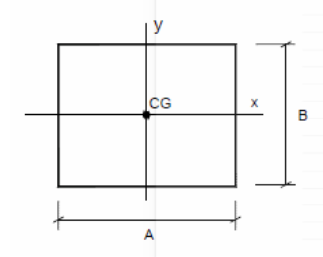

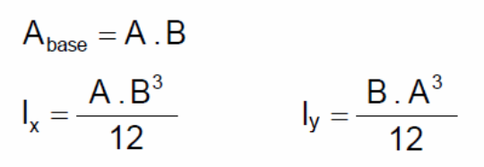

 |  |  |  |  |  |  | Areia: 0,29
 |  |  |  |  |  |  | Argila: 0,40

Fonte: http://faq.altoqi.com.br/content/174/1755/pt-br/exemplo-de-obten%C3%A7%C3%A3o-dos-coeficientes-de-mola-em-sapatas.html

